Project
BIÊN BẢN BÀN GIAO CÔNG VIỆC 工作交接記錄
Người bàn giao/工作交接人: Lanying (V1009064)
STT No. | Phân loại công việc 工作類型 | Nội dung công việc 工作內容 | Mô tả công việc 詳細描述 | Nội dung bàn giao 交接內容 |  | Người nhận bàn giao 接收人
 |  |  |  | Nội dung 內容 | Phương thức 交接方式 | 接收人（主） |  | 接收人（輔）
 |  |  |  |  |  | 姓名 | 簽名 | 姓名 | 簽名
1 | Dự án 專案 | 智能巡檢（CAM360） | 1.Nắm rõ những nội dung sau: 1.1Yêu cầu chính và tiêu chuẩn nghiệm thu của dự án 1.2.Tiến độ hiện tại của dự án 2.Xử lý những nội dung liên quan (Ví dụ: xác nhận với user logic đánh giá (nếu cần); khai thông mạng; điều phối phần cứng;…) 1. 熟悉以下內容： 1.1 專案的主要要求及驗收標準 1.2 專案當前進度 2. 處理相關事項 （例如：與使用者確認檢測邏輯（如有需要）；網路聯通；硬體協調等。） | 1.Tiến độ dự án hiện tại (Tiến độ tổng và các hạng mục liên quan cần xử lý) 專案當前進度（總體進度及需處理的相關事項） | Báo cáo tiến độ hiện tại 當前進度報告 | V1036102 Bằng Việt Hào 平越豪 |  | V1060533 Trần Hòa Thái 陳和太
 |  |  |  | 2.Phương thức liên hệ người dùng và những người liên quan 用戶或相關人員的聯絡方式 | Người dùng/用戶: Anh Thực/阿實 (Wechat; B09-4F) Biển/阿海 (Zalo; B09-4F)
2 | Dự án 專案 | BBS |  | 1.Tiến độ dự án hiện tại (Tiến độ tổng và các hạng mục liên quan cần xử lý) 專案當前進度（總體進度及需處理的相關事項） | Báo cáo tiến độ hiện tại 當前進度報告 | V1036102 Bằng Việt Hào 平越豪 |  | V1060533 Trần Hòa Thái 陳和太
 |  |  |  | 2.Phương thức liên hệ người dùng và những người liên quan 用戶或相關人員的聯絡方式 | Người dùng/用戶: Anh Thực/阿實 (Wechat; B09-4F) Biển/阿海 (Zalo; B09-4F)
3 | Dự án 專案 | Virtual Tour |  | 1.Tiến độ dự án hiện tại (Tiến độ tổng và các hạng mục liên quan cần xử lý) 專案當前進度（總體進度及需處理的相關事項） | Báo cáo tiến độ hiện tại 當前進度報告 | V1036102 Bằng Việt Hào 平越豪 |  | V1060533 Trần Hòa Thái 陳和太
 |  |  |  | 2.Phương thức liên hệ người dùng và những người liên quan 用戶或相關人員的聯絡方式 | Người dùng/用戶: Anh Thực/阿實 (Wechat; B09-4F) Biển/阿海 (Zalo; B09-4F)
4 | Dự án 專案 | 智能巡檢（IPCAM） |  | 1.Tiến độ dự án hiện tại (Tiến độ tổng và các hạng mục liên quan cần xử lý) 專案當前進度（總體進度及需處理的相關事項） | Báo cáo tiến độ hiện tại 當前進度報告 | V1036102 Bằng Việt Hào 平越豪 |  | V1060533 Trần Hòa Thái 陳和太
 |  |  |  | 2.Phương thức liên hệ người dùng và những người liên quan 用戶或相關人員的聯絡方式 | Người dùng/用戶: Anh Thực/阿實 (Wechat; B09-4F) Biển/阿海 (Zalo; B09-4F)
5 | Dự án 專案 | AI Monitoring for Sheldon | 1.Nắm rõ những nội dung sau: 1.1Yêu cầu chính và tiêu chuẩn nghiệm thu của dự án 1.2.Tiến độ hiện tại của dự án 2.Xử lý những nội dung liên quan (Ví dụ: xác nhận với user logic đánh giá (nếu cần); khai thông mạng; điều phối phần cứng;…) 1. 熟悉以下內容： 1.1 專案的主要要求及驗收標準 1.2 專案當前進度 2. 處理相關事項 （例如：與使用者確認檢測邏輯（如有需要）；網路聯通；硬體協調等。） | 1.Tiến độ dự án hiện tại (Tiến độ tổng và các hạng mục liên quan cần xử lý) 專案當前進度（總體進度及需處理的相關事項） | Báo cáo tiến độ hiện tại 當前進度報告 | V3234901 Nguyễn Minh Hoàng 阮明黃 |  | V3234900 Nguyễn Văn Long 阮文龍
 |  |  |  | 2.Phương thức liên hệ người dùng và những người liên quan 用戶或相關人員的聯絡方式 | 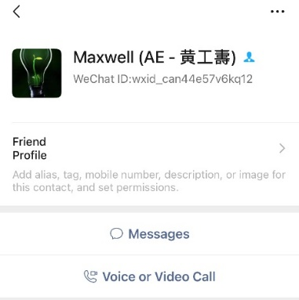 Người dùng/用戶: Anh Thọ/阿壽 (Wechat: wxid_can44e57v6kq12; B09-4F)
6 | Dự án 專案 | AI Monitoring for Cyslops |  | 1.Tiến độ dự án hiện tại (Tiến độ tổng và các hạng mục liên quan cần xử lý) 專案當前進度（總體進度及需處理的相關事項） | Báo cáo tiến độ hiện tại 當前進度報告 | V3234900 Nguyễn Văn Long 阮文龍 |  | V3234901 Nguyễn Minh Hoàng 阮明黃
 |  |  |  | 2.Phương thức liên hệ người dùng và những người liên quan 用戶或相關人員的聯絡方式 | Người dùng/用戶: Anh Đông/阿東 (Wechat: HuuLuyenDong; B09-4F)
7 | Dự án 專案 | 智能翻譯 |  | 1.Tiến độ dự án hiện tại (Tiến độ tổng và các hạng mục liên quan cần xử lý) 專案當前進度（總體進度及需處理的相關事項） | Báo cáo tiến độ hiện tại 當前進度報告 | V1092661 Phạm Anh Tú 范英秀 |  | V1092470 Nguyễn Minh Hiếu 阮明孝
 |  |  |  | 2.Phương thức liên hệ người dùng và những người liên quan 用戶或相關人員的聯絡方式 | Người dùng/用戶: WeiPing (Wechat: ou791506418; B09-4F)
8 | Dự án 專案 | DOE for Reflow | 1.Nắm rõ những nội dung sau: 1.1Yêu cầu chính và tiêu chuẩn nghiệm thu của dự án 1.2.Tiến độ hiện tại của dự án 2.Xử lý những nội dung liên quan (Ví dụ: xác nhận với user logic đánh giá (nếu cần); khai thông mạng; điều phối phần cứng;…) 1. 熟悉以下內容： 1.1 專案的主要要求及驗收標準 1.2 專案當前進度 2. 處理相關事項 （例如：與使用者確認檢測邏輯（如有需要）；網路聯通；硬體協調等。） | 1.Tiến độ dự án hiện tại (Tiến độ tổng và các hạng mục liên quan cần xử lý) 專案當前進度（總體進度及需處理的相關事項） | Báo cáo tiến độ hiện tại 當前進度報告 | V1092661 Phạm Anh Tú 范英秀 |  | V1092470 Nguyễn Minh Hiếu 阮明孝
 |  |  |  | 2.Phương thức liên hệ người dùng và những người liên quan 用戶或相關人員的聯絡方式 | 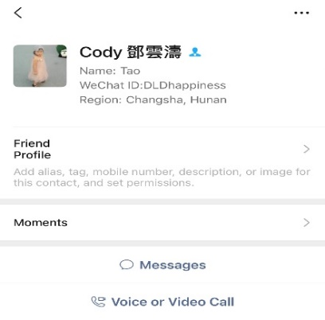 Người dùng/用戶: Yuntao (Wechat: DLDhappiness; B09-4F)
9 | Dự án 專案 | 智能巡檢（棟外） |  | 1.Tiến độ dự án hiện tại (Tiến độ tổng và các hạng mục liên quan cần xử lý) 專案當前進度（總體進度及需處理的相關事項） | Báo cáo tiến độ hiện tại 當前進度報告 | V1036102 Bằng Việt Hào 平越豪 |  | V1060533 Trần Hòa Thái 陳和太
 |  |  |  | 2.Phương thức liên hệ người dùng và những người liên quan 用戶或相關人員的聯絡方式 | 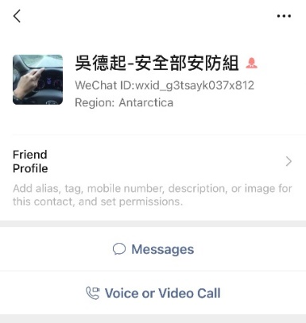 Người dùng/用戶: Anh Khởi/阿起 (Wechat: wxid_g3tsayk037x812; A37)

Office
BIÊN BẢN BÀN GIAO CÔNG VIỆC 工作交接記錄
Người bàn giao/工作交接人: Lanying (V1009064)
STT No. | Phân loại công việc 工作類型 | Nội dung công việc 工作內容 | Mô tả công việc 詳細描述 | Nội dung bàn giao 交接內容 |  | Người nhận bàn giao 接收人
 |  |  |  | Nội dung 內容 | Phương thức 交接方式 | 接收人（主） |  | 接收人（輔）
 |  |  |  |  |  | 姓名 | 簽名 | 姓名 | 簽名
10 | Thủ tục hành chính 行政手續 | Quản lý tài sản cố định của bộ phận 部門固定資產管理 | 1.Kiểm kê tài sản định kỳ 2.Thống kê tài sản theo yêu cầu của kế toán hoặc các bên liên quan 1.定期盤點資產 2.依會計或相關單位要求統計資產 | 1.Tài liệu kiểm kê 盤點資料 | D:\AI Docs\QL TÀI SẢN\DS TÀI SẢN.xlsx | V1047876 Trần Văn Tuấn 陳文俊 |  | V1036102 Bằng Việt Hào 平越豪
11 | Thủ tục hành chính 行政手續 | Theo dõi tiến độ đào tạo 追蹤培訓進度 | 1.Tiếp nhận và thông báo chương trình đào tạo chung của công ty 2.Phản hồi kịp thời thông tin đào tạo 1.接收並通知公司要求培訓課程 2.及時回饋培訓相關資訊 | 1.Mail nhận thông báo đào tạo 培訓通知接收郵件 | Mail: lan-ying.ruan@mail.foxconn.com Pass: gửi riêng/私信提供 | V1047876 Trần Văn Tuấn 陳文俊 |  | V1036102 Bằng Việt Hào 平越豪
12 | Thủ tục hành chính 行政手續 | Thủ tục báo hóa đơn cho công tác của sếp 為主管辦理差旅報銷手續 | 1.Điều xe đưa đón 2.Thủ tục làm thanh toán chi phí công tác 1.安排接送車輛 2.辦理差旅費用報銷手續 | 1.Lưu trình thanh toán chi phí: 費用報銷流程 | Hoàn thành biểu chi phí => Trình ký chủ quản => Trình ký xưởng trưởng Michale Wang => Trình chị Trang kế toán CBD (Trung tâm nghiệm thu B09-1F) => Trình sếp Brain (F01-3F) => Nhờ 1 bạn trợ lý lên đơn hệ thống 費用報銷流程： 填寫費用表 → 主管簽核 → 廠長 Michale Wang 簽核 → 提交給 CBD 會計 Trang（驗收中心 B09-1F） → 提交給 Brain 總監（F01-3F） → 請1位助理在系統上建立申請單 | V1047876 Trần Văn Tuấn 陳文俊 |  | V3234900 Nguyễn Văn Long 阮文龍
 |  |  |  | 2.Liên lạc của trợ lý hỗ trợ điều xe 協助調車的助理聯絡方式 | Chị Oanh IE, ngồi cột A09-B09-4F 阿瑩（5935-70902; B09-4F辦公室-A09）
 |  |  |  | 3.Liên lạc của trợ lý hỗ trợ làm thủ tục thanh toán chi phí 協助辦理報銷手續的助理聯絡方式 | 1.Chị Quế, ngồi văn phòng B09-4F 阿桂（B09-4F辦公室）
13 | Báo cáo & Họp Report & Meeting | Họp tuần bộ phận (Thứ 7 9:30~10:30 VN) AI週會（週六 9:30~10:30 越南時間） | 1.Tổng hợp báo cáo 2.Đặt phòng họp 3.Tổ chức họp 1.彙總報告 2.預訂會議室 3.組織會議 | 1.Mẫu báo cáo 報告範本 | D:\Report\AI REPORT\Weekly Report | V1092470 Nguyễn Minh Hiếu 阮明孝 |  | V1036102 Bằng Việt Hào 平越豪
 |  |  |  | 2.Cách thức đặt phòng họp 會議室預訂方式 | -Phòng họp offline: Đặt phòng họp vào chiều thứ 6 hằng tuần, hình thức: Đăng ký trên biểu trước cửa phòng họp - Phòng họp online: https://vmeeting.foxconn.com/#/login 線下會議室：每週五下午預訂，方式：在會議室門口的表格上登記 線上會議室預定：https://vmeeting.foxconn.com/#/login
14 | Báo cáo & Họp Report & Meeting | Họp tuần CBD AI (Thứ 4 13:10~14:10) CBD AI 每週（週三 13:10~14:10） | 1.Cập nhật báo cáo 2.Upload báo cáo 3.Tham gia họp 1.更新報告 2.上傳報告 3.參加會議 | 1.Mẫu báo cáo 報告範本 | D:\Report\Lighthouse Report | V1092470 Nguyễn Minh Hiếu 阮明孝 |  | V1036102 Bằng Việt Hào 平越豪
 |  |  |  | 2.Hệ thống upload báo cáo 報告上傳系統 | https://cnt-vn.myfiinet.com:8650/CNTDashboard/index.html?code=5fXiPz&state=&lang=zh-TW
 |  |  |  | 3.Liên hệ của chủ trì cuộc họp 會議主持人聯絡方式 | Chị Hailey (Wechat) Hailey 姐（Wechat)
15 | Báo cáo & Họp Report & Meeting | Họp tiến độ dự án CAM360 với Phó tổng Chuang (Thứ 6 15:00~16:00 VN) 與副總 Chuang 的 CAM360 專案進度會議（週五 15:00~16:00 越南時間） | 1.Cập nhật báo cáo 2.Upload báo cáo 3.Tham gia họp 1.更新報告 2.上傳報告 3.參加會議 | 1.Mẫu báo cáo (Mẫu báo cáo căn cứ vào yêu cầu cụ thể từng tuần để tối ưu/chỉnh sửa) 報告範本 （報告範本根據每週具體需求進行優化/調整） | D:\PROJECT Document\360CAM\Report | V1092470 Nguyễn Minh Hiếu 阮明孝 |  | V1036102 Bằng Việt Hào 平越豪
 |  |  |  | 2.Liên hệ của chủ trì cuộc họp 會議主持人聯絡方式 | Chi (Wechat) 黃芝 (Wechat)
16 | Thủ tục hành chính 行政手續 | Đơn IT IT 申報 | 1.Khai thông mạng 網絡開通 | 1.作業說明 SOP | D:\AI Docs\SOP CƠ BẢN\SOP IT | V1092661 Phạm Anh Tú 范英秀 |  | V1092470 Nguyễn Minh Hiếu 阮明孝
17 | Thủ tục hành chính 行政手續 | Di chuyển hàng hóa 貨物搬運申報 | 1.Di chuyển hàng hóa thường 普通貨物搬運 | 1.Đường link hệ thống 系統連接 | https://appvn6-cns.myfiinet.com/GoodsOut/Default.aspx | V1092661 Phạm Anh Tú 范英秀 |  | V1092470 Nguyễn Minh Hiếu 阮明孝
 |  |  | 2.Di chuyển thiết bị IT IT設備搬運 | 1.Đường link hệ thống 系統連接 | https://appvn6-cns.myfiinet.com/PC/my_repair.aspx
18 | Thủ tục hành chính 行政手續 | HR相關 | 1.Đường link nhóm nhận thông báo 助理通知群 | 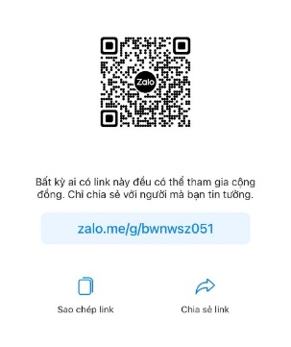 |  | V1036102 Bằng Việt Hào 平越豪 |  | V1092470 Nguyễn Minh Hiếu 阮明孝

